学習内容20200907
1 | Linuxとは
 | DockerはLinuxのコンテナ技術を利用
 | つまり、Linuxの基礎知識が必要となる。

2 | シェルについて
bash,zsh,sh......
SHell(殻)

Kernel
（核）
Input

user

 | LinuxのOSに対して命令を出す際に、ユーザはカーネルという核に対してではなく
 | 殻であるシェルに対してしか命令を出すことができない。

3 | Linuxの基礎コマンド

 | $ cd <path> |  | <path>に移動する
 | $ pwd |  | 今いるディレクトリを表示
 | $ mkdir <new folder> |  | 新しいフォルダ<new folder>を作成
 | $ touch <new file> |  | 新しいファイル<new file>を作成
 | $ ls |  | カレントディレクトリのファイル、フォルダを一覧表示
 | $ rm <file> |  | <file>を削除
 | $ rm -r <folder> |  | <folder>を削除
 | $ cd .. |  | 親ディレクトリに移動

4 | 事前準備
 | DockerHubの登録
 | https://hub.docker.com/

 |  | Docker imageを管理するDockerレジストリ
 | 1 | Docker Hub への登録
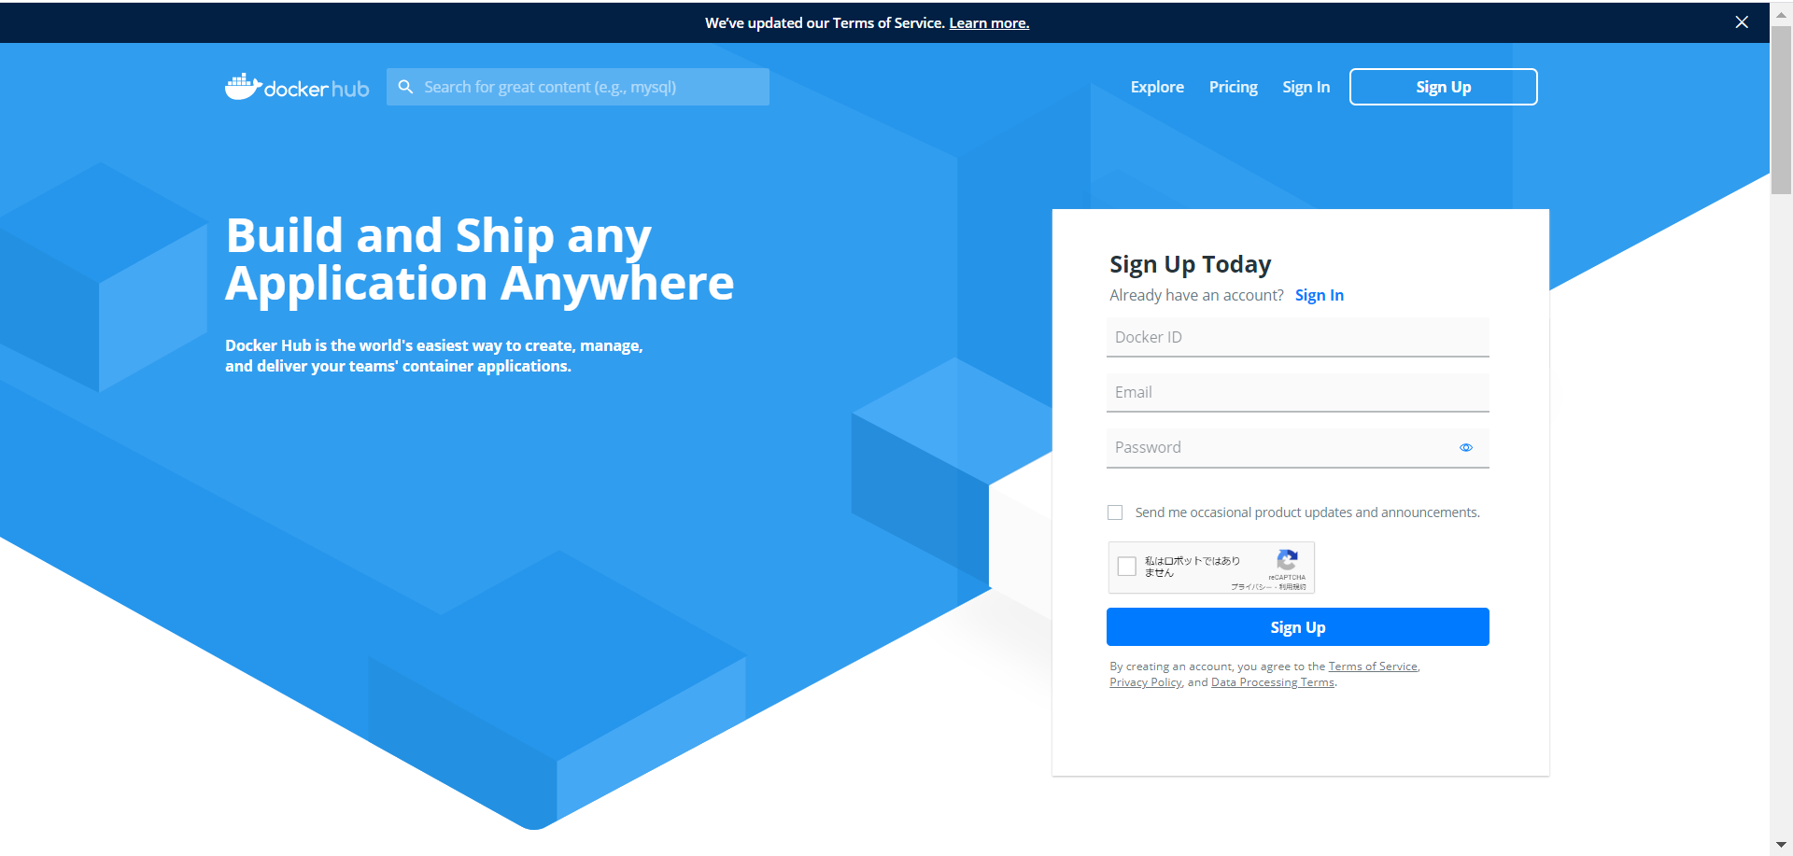

任意のID、メールアドレス、パスワードを設定する。

 | 2 | プランの選択

無料のプランを選ぶ

 | 3 | ドッカーのダウンロード
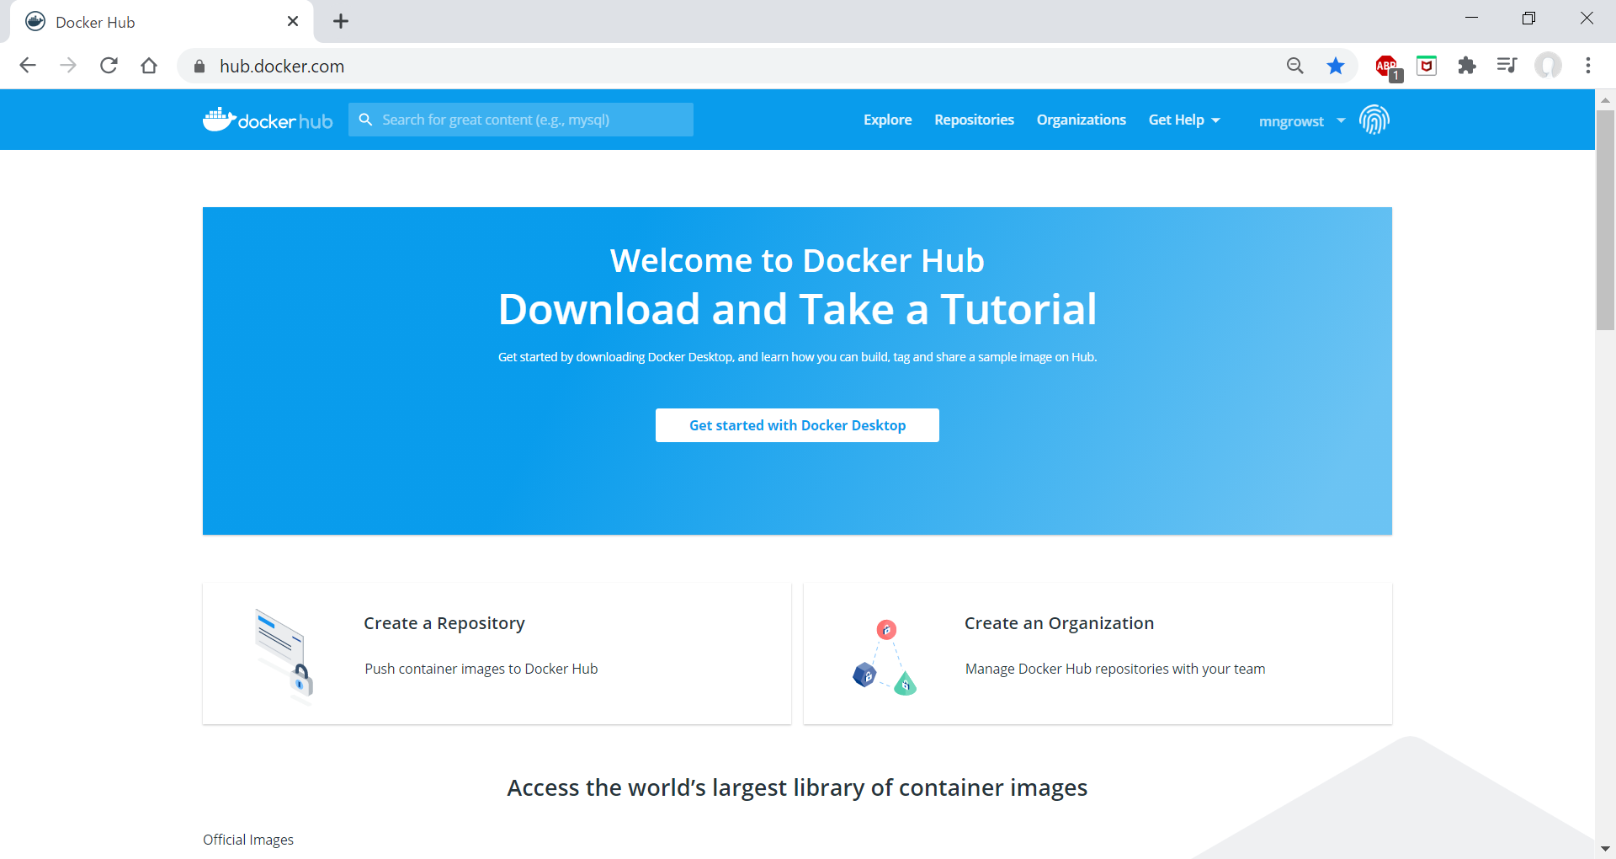

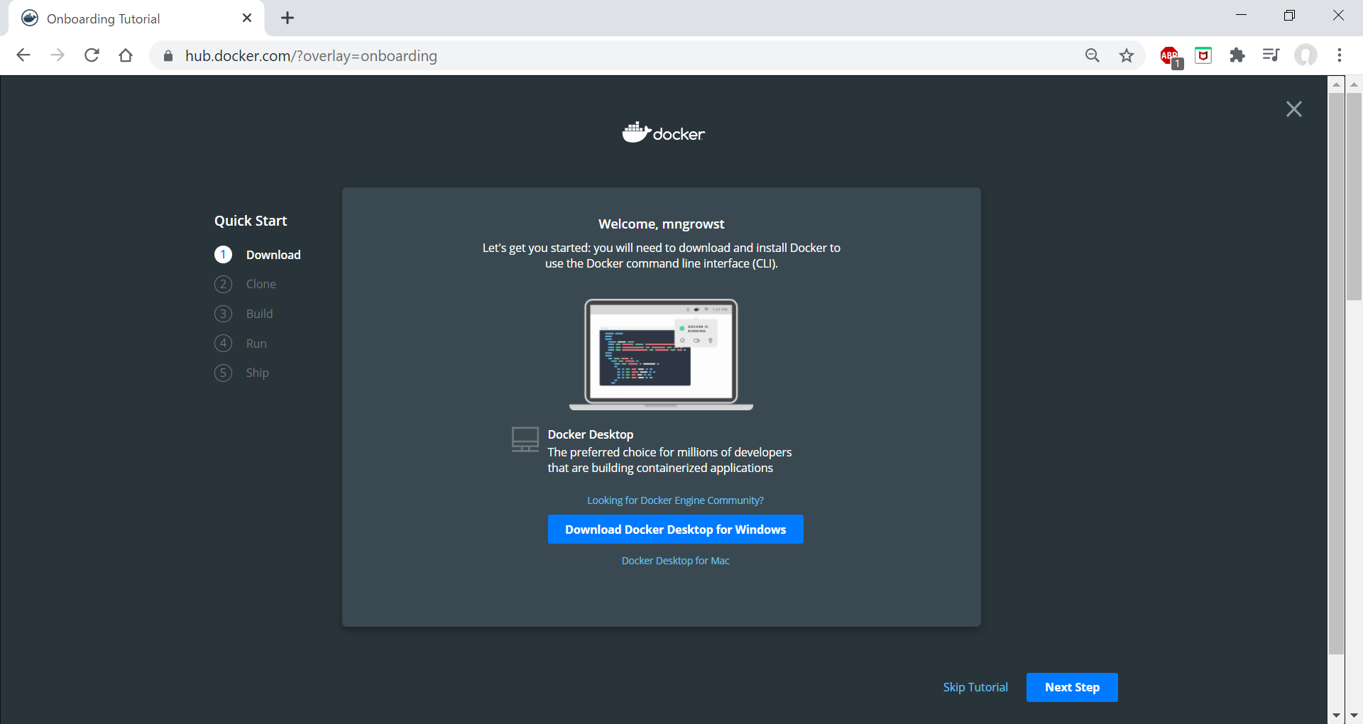

 | 4 | インストーラーの実行

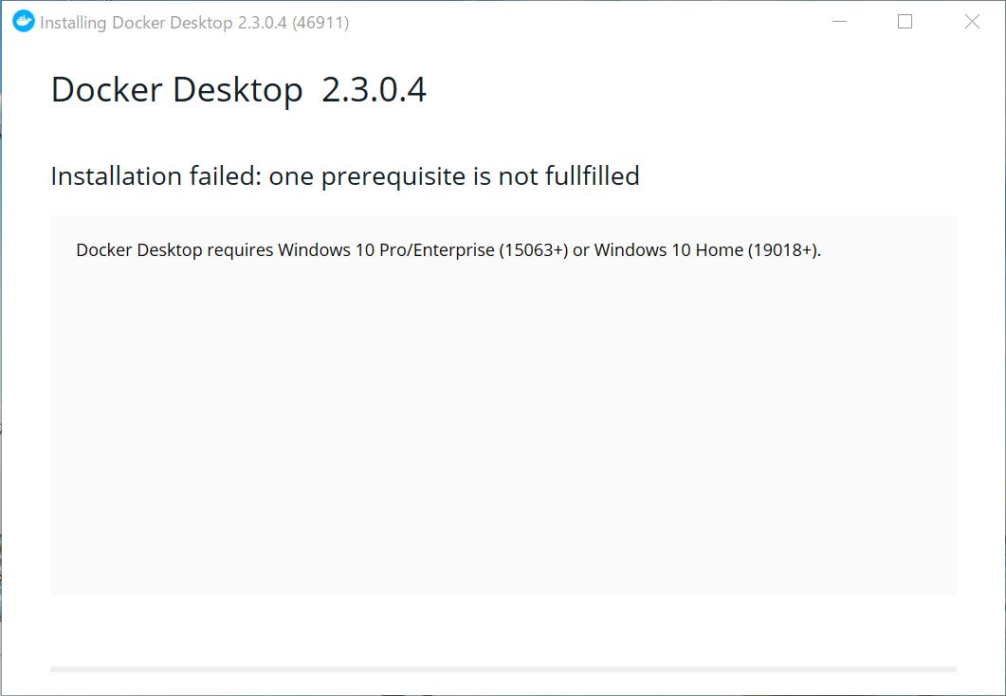

 |  | ここでドッカーのインストールができない現象が起きた。

 |  | 問題発生
 |  | 原因を調べると「Hyper-ｖ」という機能が利用できることが必須であることが分かった。
 |  | Ｍｉｃｒｏｓｏｆｔの公式ページにてWin10 home ではHyper-vは利用できないことが分かった。
 |  | Win10 pro へのアップグレードが必須のため現在のお財布事情的にすぐは無理なので
 |  | 自分のパソコンでは実際には行わずに進めることとした。

 |  | 問題の解決法
 |  | 上記の問題について解決法を発見したかもしれないのでのでここで捕捉する。
 |  | https://qiita.com/KoKeCross/items/a6365af2594a102a817b
 |  | 上記サイトの手順に沿って導入する。（後日導入）

 | 5 | Dockerについて

 |  | 開発を行う際、普段の方法だとAさん・Bさん・テスト環境・本番環境それぞれに対して
 |  | 環境構築を行わなければならない。その場合、同じ工程を開発者分、サーバー分
 |  | 行うことになり、その都度何かしらのエラーが起こることが予想される。
 |  | それを回避するため、Dockerを用いてすべての環境に対して同じコンテナを適応する
 |  | ことで環境構築のための工数を減らすことができる。

 | 実際に共有するコンテナの内容についてはDocker imageを介して行う。
 | 開発環境に導入する際にDockerHubよりDocker imageをダウンロードしコンテナを作成
 | コンテナを更新した際には新たにDocker imageをDocker Hubにアップロードし他の開発環境
 | で共有することができる。

